MVC
問題１ |  |  | MVC

 | プロジェクト名：Pr28_MVC

 | ① | DBを作成して、下記のようなテーブルを追加してみましょう。
 |  | データベース名 ： StoreManagement
 |  | テーブル名 ： Customers

 | ② | 下記機能を持つWebページをMVCを用いて作成しましょう。
 |  | Model名 ： StoreManagement.cs, DBAccess.cs（Pr18と同一のものを用いる）
 |  | View名 ： Insert.cshtml, Result.cshtml
 |  | Controller名 ： StoreManagementController.cs

 |  | 【INSERT画面】

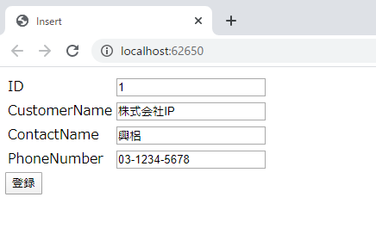
 |  |  |  | 入力内容
 |  |  |  |  | ・ | ID
 |  |  |  |  | ・ | CustomerName
 |  |  |  |  | ・ | ContactName
 |  |  |  |  | ・ | PhoneNumber

 |  |  |  | 登録ボタン押下時
 |  |  |  |  | ・ | StoreManagementのCustomersテーブルに顧客情報をINSERTする
 |  |  |  |  |  | （各列の値は対応する入力値を用いる）
 |  |  |  |  | ・ | 結果画面へ遷移する

 |  | 【結果画面】

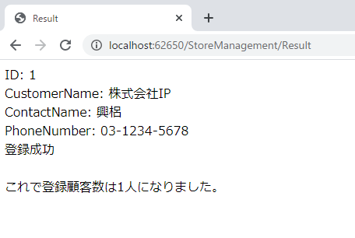
 |  |  |  | 表示項目
 |  |  |  |  | ・ | INSERT画面での入力値
 |  |  |  |  | ・ | 現在の登録顧客情報数
 |  |  |  |  | ※例外発生時はその例外のMessageを表示する

 |  | 【実行結果】

